상품제안서
KF80 엠플러스 황사마스크 소형 | 상품코드: S20860

 |  |  |  |  |  |  | 02-713-8555 | www.synergygift.co.kr
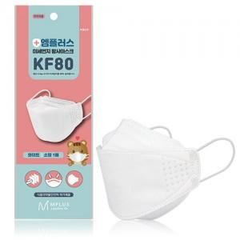 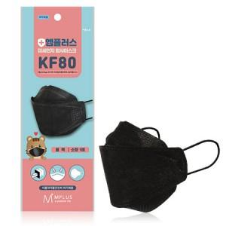

【상세/제작정보】

【인쇄/포장옵션】 | 스티커 / 포장불가능

【공급단가】 | 수량 | 1,000~ | 2,000~ | 3,000~ | 5,000~ | 10,000~
*VAT별도 | 블랙 | 280원 | 270원 | 260원 | 250원 | 240원
 | 화이트 | 280원 | 270원 | 260원 | 250원 | 240원

【상품 URL】 | https://www.synergygift.co.kr:443/src/goods_detail.php?gdno=20860

